상품제안서
대나무칫솔 4p세트 친환경 선물세트 | 상품코드: F25953

 |  |  |  |  |  |  | 02-412-0044 | www.easy1.co.kr
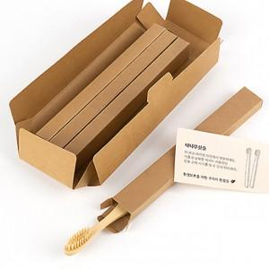

【상세/제작정보】 | 칫솔박스에 스티커라벨지 로고 및 문구 무료 인쇄 맞춤 문구: 20자 내외로 가능

【인쇄/포장옵션】 | 스티커 / 포장불가능

【공급단가】 | 수량 | 100~ | 300~ | 500~ | 1,000~ | 3,000~
*VAT별도 | 단가 | 3,750원 | 3,690원 | 3,600원 | 3,510원 | 3,450원

【상품 URL】 | https://dev.easy1.co.kr:443/src/goods_detail.php?gdno=25953

